Worksheet
GRAFICOS AEREOS
Clientes Villatours

2019-07-01 - 2019-07-31
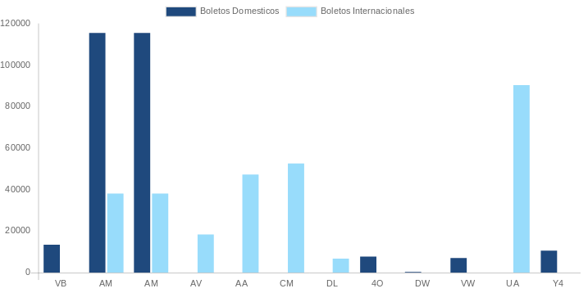

AEROLINEA | CANT | TARIFA/Pesos | %Part
AEROENLACES NACIONALES, S.A. DE C.V. | 4 | 7,145 | 1.44%
AEROMEXICO | 22 | 70,069 | 14.12%
INTERJET - ABC AEROLINEAS,S.A. DE C.V. | 4 | 8,276 | 1.67%
LINK CONEXION AEREA, S.A. DE C.V. | 2 | 5,038 | 1.01%
VOLARIS | 1 | 1,565 | 0.32%
Total BOLETOS DOMESTICOS | 33 | 92,093 | 18.55%

AEROMEXICO | 4 | 82,649 | 16.65%
AEROVIAS DEL CONTINENTE AMERICANO, S.A. AVIANCA | 4 | 29,617 | 5.97%
AMERICAN AIRLINES | 1 | 10,902 | 2.20%
COPA | 6 | 45,420 | 9.15%
DELTA AIRLINES | 4 | 60,171 | 12.12%
UNITED AIRLINES | 7 | 175,507 | 35.36%
Total BOLETOS INTERNACIONALES | 26 | 404,266 | 81.45%
Total general | 59 | 496,359 | 100%
El consumo es la tarifa antes de impuestos de iva y tua.
El consumo es de tarifa de servicios de vuelos.(No cargos por cambios y revisados)
Cantidades en Pesos Mexicanos

